Desarrollo
2) | Cuenta de Número de Registro Trabajador | Etiquetas de columna |  |  |  | Conceptos | Definición
 | Etiquetas de fila | Honorarios | Indefinido | Plazo fijo | Total general | Población | Conjunto de objetos con características en común
 | ADMINISTRATIVOS | 59 | 389 | 91 | 539 | Muestra | Subconjunto de la población representativa
 | AUXILIARES | 30 | 244 | 45 | 319 | Variable | Características que poseen todos los objetos de una población
 | DIRECTIVOS | 5 | 56 | 11 | 72
 | JEFATURA | 11 | 40 | 9 | 60 | Tipos de variables
 | PROFESIONALES | 6 | 74 | 22 | 102 | Cualitativas ordinales | se puede asociar a jerarquias
 | TECNICOS | 11 | 76 | 21 | 108 | Cualitativas nominales | NO hay un orden evidente, por ejemplo: Masculino o femenino, Nombres
 | Total general | 122 | 879 | 199 | 1200 | Cuantitativas continuas | Numeros decimales, por ejemplo el peso, la altura, promedio de notas, la temperatura
 |  |  |  |  |  | Cuantitativas discretas | Numeros enteros, por ejemplo como hijos, dedos, cantidad de mascotas
 | a) ¿Cuál es la probabilidad de escoger de este grupo un trabajador que posea contrato Indefinido y sea Administrativo? |  |  |  |  | Regla sturges
 |  |  |  |  |  | Parámetros | Función en Excel
 | p(indefinido y administrativo)= | 389/1200 | 32.42% |  |  | Cantidad de datos (n) | '=CONTAR()'
 |  |  |  |  |  | N* Intervalos | '=REDONDEAR(1+3,3xLOG10(n);0)'
 | b) Si se sabe que un trabajador pertenece al estamento Auxiliar, ¿cuál es la probabilidad de escoger de este grupo un trabajador con contrato Indefinido? |  |  |  |  | Valor mínimo | '=MIN'
 |  |  |  |  |  | Valor máximo | ''=MAX'
 | p(indefinido y auxiliar) | 244 / 319 | 76.49% |  |  | Rango | '=MAX-MIN'
 |  |  |  |  |  | Amplitud intervalo | '=REDONDEAR.MAS(RANGO/N INTERVALOS; "N DECIMALES")'
 | c) Si se selecciona un trabajador al azar, ¿cuál es la probabilidad de escoger un AUXILIAR o ADMINISTRATIVO? |  |  |  |  | Limite INF Y SUP | '=MIN+MAX'

 | p(auxiliar o administrativo / total trabajadores) | (319+539)/1200 | 71.50% |  |  | Medidas de posicion no central | Descripcion
 |  |  |  |  |  | Cuartiles | 25% de 100% (segundo cuartil es mediana)
3) |  |  |  |  |  | Quintiles | 20% de 100%
 | Sueldo mensual (miles de pesos) |  |  |  |  | Deciles | 10% de 100%
 |  |  |  |  |  | Percentiles | 1% de 100% | =percentil(datos, %datos acumulados)
 | Mean | 480.27510425
 | Standard Error | 3.4154408897
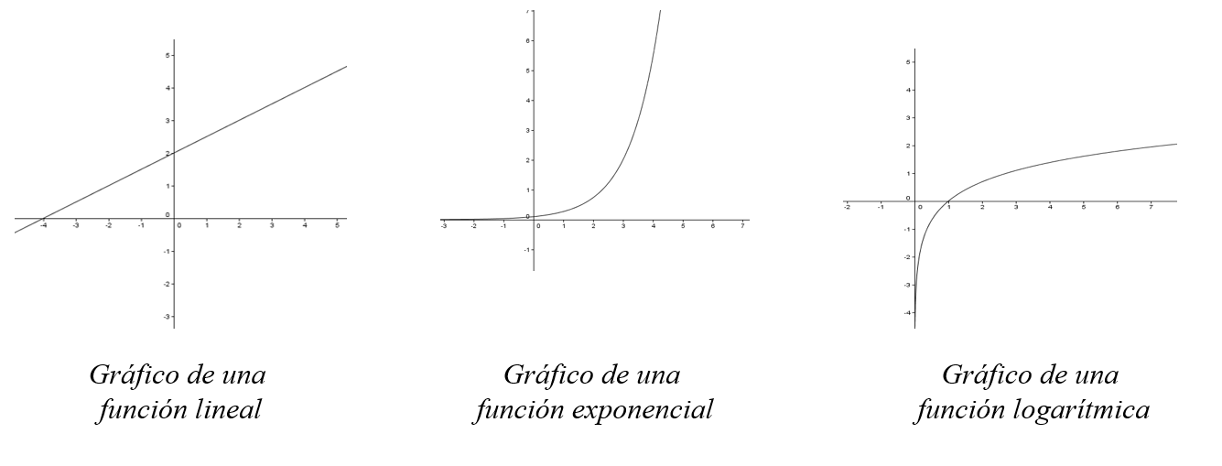
 | Median | 471.09 |  |  |  | x: variable independiente
 | Mode | 360.19 |  |  |  | y: variable dependeinte
 | Standard Deviation | 118.26503511
 | Sample Variance | 13986.618529 |  |  |  | Modelos de regresion
 | Kurtosis | 4.6186052931 | LEPTOCURTICA |  |  | Lineal
 | Skewness | 1.6122224259 | ASIMETRIA POSITIVA |  |  | Exponencial
 | Range | 749.3 |  |  |  | Logaritmico
 | Minimum | 235.64
 | Maximum | 984.94
 | Sum | 575849.85
 | Count | 1199 |  |  |  | Covarianza (=covar(x,y)) | Indica si la relacion entre variable es directa o indirecta
 |  |  |  |  |  | Si covar > 0 | Es relacion directa o creciente
4) | x=sueldo mensual en miles de pesos |  |  |  |  | Si covar < 0 | Es relacion indirecta o decreciente
 | y= gasto mensual e miles de pesos
 |  |  |  |  |  | Coef de correlacion lineal | Muestra la linealidad de relacion entre 2 variables
a) | Construya un gráfico de dispersión que relacione las variables Sueldo mensual y Gasto mensual. Incluya los modelos de regresión lineal, exponencial y logarítmico, con sus coeficientes de determinación y líneas de tendencia. |  |  |  |  | Si Rxy = 1 | La relacion es lineal con pendiente positiva
 |  |  |  |  |  | Si Rxy = -1 | La relacion es lineal con pendiente negativa
Relacion entre el sueldo y gasto mensual en miles de pesos
 | Gasto Mensual (M$)
960.13 | 825.71
866.36 | 805.71
903.56 | 858.38
412.53 | 383.65
970.45 | 970.45
408.26 | 400.09
491.41 | 476.67
952.98 | 876.74
495.02 | 391.07
438.8 | 329.1
468.1 | 379.16
563.63 | 495.99
474.75 | 455.76
456.32 | 319.42
420.16 | 361.34
579.88 | 533.49
552.93 | 475.52
511.15 | 460.04
360.19 | 270.14
537.65 | 532.27
444.61 | 386.81
914.86 | 823.37
899.37 | 773.46
925.42 | 906.91
812.65 | 658.25
906.31 | 752.24
842.1 | 640
950.36 | 855.32
487.79 | 346.33
491.79 | 413.1
528.42 | 449.16
425.9 | 370.53
427.89 | 406.5
506.9 | 425.8
360.35 | 317.11
465.66 | 433.06
613.67 | 552.3
453.24 | 339.93
364.76 | 280.87
345.31 | 328.04
598.36 | 478.69
499.08 | 379.3
392.33 | 309.94
384.86 | 300.19
384.99 | 300.29
419.71 | 344.16
470.35 | 333.95
984.94 | 906.14
357.78 | 271.91
325.53 | 279.96
...
 |  |  |  |  |  | Si Rxy = 0 | No existe relacion lineal, pero puede existir otro tipo de relacion

 |  |  |  |  |  | Coef de correlacion lineal de pearson | coeficiente asimetrico que trabaja con el resto ed los datos. No posee unidades de medida y solo toma valores entre -1 y 1
 |  |  |  |  |  | =coef.de.correl(matriz1,matriz2)
 |  |  |  |  |  | Cuanto mas cerca de 1 o -1 | mayor es el grado de relacion lineal
 |  |  |  |  |  | si esta mas cerca de 0 | menor es el grado de relacion lineal

 |  |  |  |  |  | Coef de determinacion R^2 | =coeficiente.r2(conocido_y, conocido_x)
 |  |  |  |  |  | Indica en que proporcion o porcentaje se puede explicar la variaciojn de la variable Y a partir de la variable X

 |  |  |  |  |  | modelo de regrecion lineal simple | consiste en obtener una aproximacion a los valores de la var Y a partir de la var X
 |  |  |  |  |  | Y = b * X + a
 |  |  |  |  |  | a coeficiente de posicion
 |  |  |  |  |  | b pendeinete
b) | Estime el Gasto mensual para un trabajador que tiene un sueldo mensual de $650.000, usando los modelos obtenidos en a) |  |  |  |  | X e Y variable dependiente y dependiente

 | Modelo | Estimación | x=650 |  |  | Medidas de distribucion | Permiten comparar la distribucion muestral con otra teorica que se llama distribucion normal
 | Lineal | y = 0.8538x - 3.8575 |  | 551.113 | (en miles de pesos)
 | Exponencial | y = 159.58e0.0019x |  | 548.69644433 | (en miles de pesos) | Las medidas son:
 | Logarítmico | y = 434.13ln(x) - 2262.6 |  | 549.2480119 | (en miles de pesos)

 |  |  |  |  |  | Coeficiente de asimetria | Es una medida que perrmite identificarf si los datos se distribuyen de forma simetrica o asimetrica alrededor de la media aritmetica. Muestra como se distribuyen los datos de una variable con respecto a la media de esa variable
c) | Estime el Sueldo mensual para un trabajador que tiene un gasto mensual de $320.000 usando el modelo lineal.

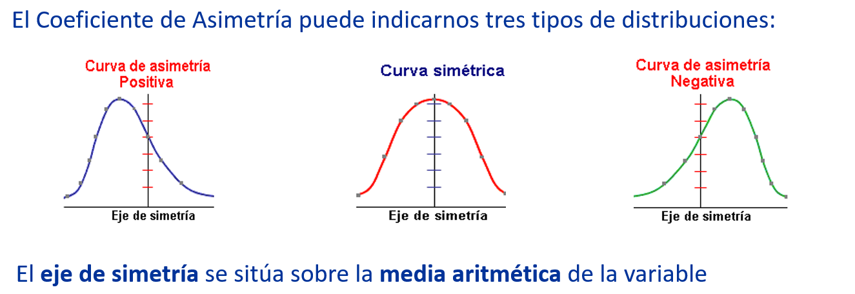
 | y=320
 | x=?
 | (320+3.8575)/0.8538 | 379.31307098

d) | Calcule e interprete la covarianza para las variables Sueldo mensual y Gasto mensual.

 | Covarianza | 12084.884797

e) | Interprete el coeficiente de determinación del modelo lineal obtenido en a). |  |  |  |  |  | Positivo: | Cuando es positvo es porque la mayoria de los datos se encuentran por debajo del valor de la media aritmetica

 | El gasto mensual estmiado de un trabajador que gana 650000 pesos es de 551113 pesos
 |  |  |  |  |  |  | Negativo | Cuando es positivo es porque la mayoria de los datos se encuentran por sobre del valor de la media aritmetica
5)
a) ¿Cuál es el promedio y la desviación estándar poblacional del Gasto mensual?
 |  |  |  |  |  |  | Proximo a 0 | Si la curva es simetrica, entonces hay aprox la miksma cantidad de datos en ambos lados
 | media aritmetica | 406.51969167
 | desviacion estandar poblacional | 110.61512968

b) ¿Cuál es la probabilidad que un trabajador gaste al mes sobre $550.800? |  |  |  |  |  |  | Criterio de simetria: | La distribucion presentara asimetria negativa cuando el coeficiente de asimetria es menor que -0.5

 | x: "gasto mensual (miles de pesos)" |  |  |  |  |  |  | La distribucion es simetrica si el coeficiente de asimetria esta entre -0.5 y 0.5
 | P(X>550.8)=1-P(X<550.8) | 9.61%
 |  |  |  |  |  |  |  | La distribucion presenta asimetria positvia si el focieficiente de asimetria es mayor a 0.5
c) ¿Cuál es la probabilidad que un trabajador gaste al mes menos de $490.200?

 | x: "gasto mensual (miles de pesos)"
 | P(X<490.2) | 77.53%

d) ¿Cuál es la probabilidad que un trabajador gaste al mes menos entre $525.000 y $900.000? |  |  |  |  |  |  | Coeficiente de curtorsis | Es una medida que permite determinar el grado de conecntracion delos datos en torno a la media aritmetica, es decir, mide la maytor o menhor cantidad de datos que se agrupan alrededor de la media.

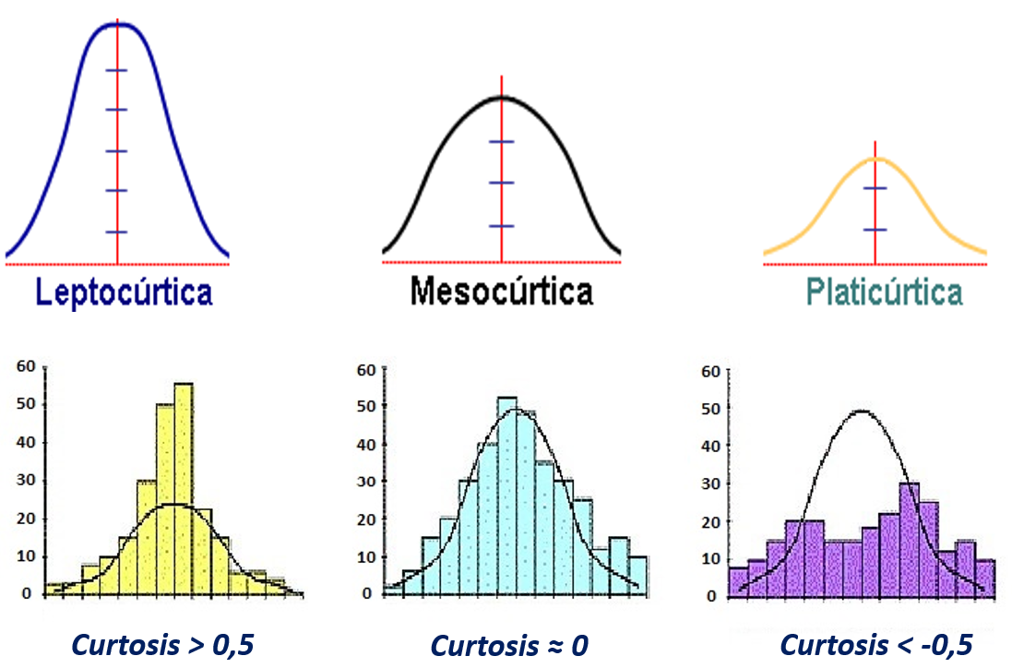
 | x: "gasto mensual (miles de pesos)"
 | P(525<X<900) = P(X<900) - P(X<525) | 14.21%

